不锈钢废料
广州美亚股份有限公司
不锈钢废料转让公告
公告编号 | 2025[1103]号
报价截止时间 | 2025年11月25日 13:30
截标时间 | 2025年11月26日 17:30
转让方名称 | 广州美亚股份有限公司
所在地 | 广州经济技术开发区永和经济管理区永和大道38号
受让方资格条件 | 1.意向受让方具有标的物的回收资质及相应的生产加工类型； 2.具有良好的商业信誉、财务状况和支付能力 ； 3.定约后,需按转让方要求安排人力\车辆\工具并及时对货物进行打包\清运 ； 4.看样需携带营业执照、税务登记证、组织代码（三证复印件需敲红色公章）； 5.严控废料受让资格条件：具有经营严控废料资质；买方企业可处理严控废料的数量须不少于交易数量，否则按违约处理。
联系人 | 陈小姐 Tel：13926480028 邮箱 chenquanhua@mayer.cn
序号 | 品名 | 图 片 | 品名说明 | 数量/吨
1 | 304边丝 | 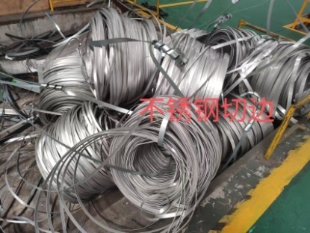 | 卷钢分条时两边产生的状边料 | 8.37
2 | 304废管 | 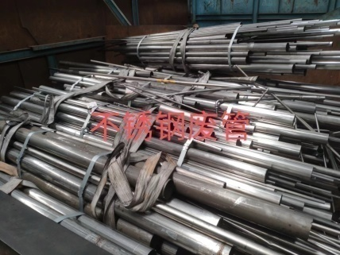 | 不锈钢报废钢管 | 5.15
3 | 304管头 | 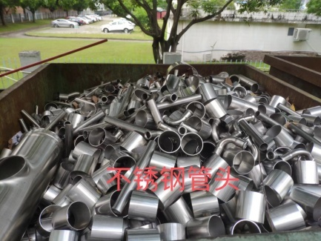 | 不锈钢报废钢管头，需自行装车 | 1
4 | 304刨丝 | 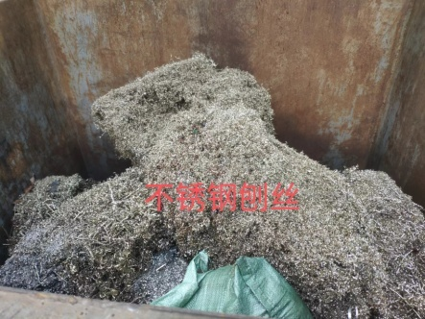 | 加工过程中产生的不锈钢刨丝，需自行装车 | 0.5
5 | 316L边丝 | 见序号1 图片 | 同304切边 | 2.2
6 | 316L废管 | 见序号2 图片 | 同304废管 | 1.25
合计 |  |  |  | 18.47
注意 | 1.此本项目的分配权归卖方所有，由卖方指定人员根据最高报价进行分配； 2.开增值税发票； 3.增值税由买方承担； 4.标的交付期限及其他约定:标的交付期限为收到货款后5天内，标的一次性交付、运输工具买方自行解决、运输费用由买方负责； 5.买方企业竞标前须进行看样，查验实物，充分了解标的物的质量、含量、规格、型号及瑕疵。公告所提供的图片及描述只作参考；6.买方企业一经应价即表明认可标的物的现状及瑕疵，成交后卖方按看样的现状进行交付。买方企业因无看样而产生的风险及损失自行承担。

